Sheet1
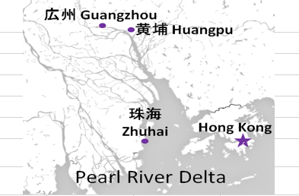
HONG KONG SCHEDULE - 関東 |  |  |  |  |  |  |  |  |  |  |  |  |  | 東京海運輸出営業所 TEL：03-6731-7721/FAX：03-6731-7351 |  |  |  | 1/2
 |  |  |  | 東京CFS搬入分 (横浜CFS搬入分は2ページ目をご参照ください) |  |  |  |  |  |  |  |  |  |  |  | UPDATED : | 2026-07-16
From Tokyo
VESSEL | VOY | CFS CUT |  | ETA |  | ETD |  | ETA |  | ETA CFS
 |  | TYO |  | TYO |  | TYO |  | HKG |  | CAN |  | HUG |  | ZHI

 |  |  |  |  |  |  |  |  |  | (CFS) |  | (CFS) |  | (CFS)
 |  |  |  |  |  | 0 DAYS |  | 4 DAYS |  | 8 DAYS |  | 9 DAYS |  | 12 DAYS
※WAN HAI 370 | S030 | 2026-07-16 | 木 | 2026-07-18 | 土 | 2026-07-19 | 日 | 2026-07-23 | 木 | 2026-07-27 | 月 | 2026-07-28 | 火 | 2026-07-31 | 金
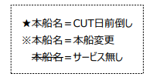
※WAN HAI 358 | S033 | 2026-07-23 | 木 | 2026-07-25 | 土 | 2026-07-26 | 日 | 2026-07-30 | 木 | 2026-08-03 | 月 | 2026-08-04 | 火 | 2026-08-07 | 金
※NO SERVICE
WAN HAI 368 | S039 | 2026-08-06 | 木 | 2026-08-08 | 土 | 2026-08-09 | 日 | 2026-08-13 | 木 | 2026-08-17 | 月 | 2026-08-18 | 火 | 2026-08-21 | 金
※NO SERVICE
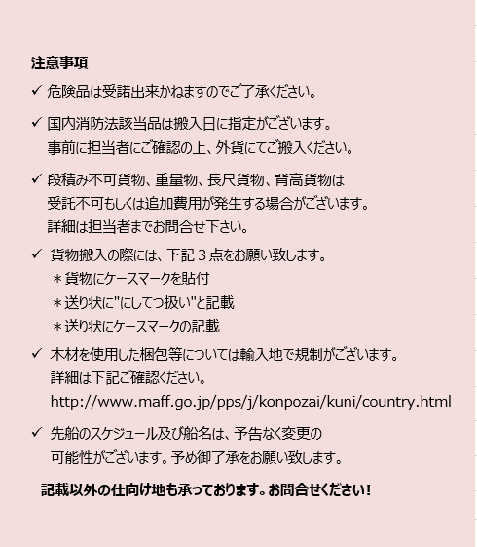
WAN HAI 358 | S034 | 2026-08-20 | 木 | 2026-08-22 | 土 | 2026-08-23 | 日 | 2026-08-27 | 木 | 2026-08-31 | 月 | 2026-09-01 | 火 | 2026-09-04 | 金
INTERASIA TENACITY | S024 | 2026-08-27 | 木 | 2026-08-29 | 土 | 2026-08-30 | 日 | 2026-09-03 | 木 | 2026-09-07 | 月 | 2026-09-08 | 火 | 2026-09-11 | 金
WAN HAI 368 | S040 | 2026-09-03 | 木 | 2026-09-05 | 土 | 2026-09-06 | 日 | 2026-09-10 | 木 | 2026-09-14 | 月 | 2026-09-15 | 火 | 2026-09-18 | 金
※CFS倉庫受付時間 9:00~15:00
※貨物を搬入するためには事前の予約手続きが必要となります。
予約期日：入場日1営業日前の17時まで
詳細は下記、搬入先ホームページ並びに予約マニュアルのリンクをご参照の上、必ず期日までの予約登録をお願いします。
※5/14(木)CFSカット分以降、搬入先CFSが変更になっております。
貨物搬入先 | 会社名 |  |  | 住所 / 保税名称
東京 CFS | ㈱宇徳 東京フレートセンター |  |  | 東京都品川区八潮2-8-1 |  |  |  |  |  |  |  |  |  |  | NACCS CODE : 1FWC7
 |  |  |  | TEL : 03-3790-1241 FAX : 03-3790-0803 |  |  |  |  |  |  |  |  |  |  | 担当：吉田様
予約システム概要： https://www.utoc.co.jp/business/pdf/tfc_track_reservation_system_dispatcher.pdf
予約方法： https://www.utoc.co.jp/business/pdf/tfc_track_reservation_system_driver.pdf
(株)宇徳ホームページ： https://www.utoc.co.jp/business/logistics/warehouse/tfc/index.html
 HONG KONG SCHEDULE - 関東 |  |  |  |  |  |  |  |  |  |  |  |  |  | 東京海運輸出営業所 TEL：03-6731-7721/FAX：03-6731-7351 |  |  |  | 2/2

 |  |  |  | 横浜CFS搬入分 |  |  | 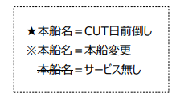 |  |  |  | 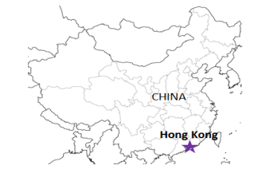 |  |  |  |  | UPDATED : | 2026-07-16 | V
From Tokyo / Yokohama
VESSEL | VOY | CFS CUT |  |  |  | ETA |  | ETD |  | ETA |  | ETD |  | ETA
 |  | YOK |  | TYO |  | TYO |  | TYO |  | YOK |  | YOK |  | HKG

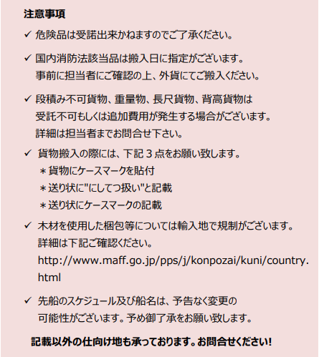
 |  |  |  |  |  |  |  | 0 DAYS |  |  |  | 0 DAYS |  | 4 DAYS
WAN HAI 370 | S030 | 7/16 | 木 | 7/15 | 水 | - |  | - |  | 7/17 | 金 | 7/18 | 土 | 2026-07-23 | 木
WAN HAI 358 | S033 | 7/23 | 木 | 7/22 | 水 | - |  | - |  | 7/24 | 金 | 7/25 | 土 | 2026-07-30 | 木
※WAN HAI 283 | S117 | 7/30 | 木 | 7/29 | 水 | - |  | - |  | 8/1 | 土 | 8/2 | 日 | 2026-08-09 | 日
WAN HAI 368 | S039 | 8/6 | 木 | 8/5 | 水 | - |  | - |  | 8/7 | 金 | 8/8 | 土 | 2026-08-13 | 木
NO SERVICE
※WAN HAI 358 | S034 | 8/20 | 木 | 8/19 | 水 | - |  | - |  | 8/21 | 金 | 8/22 | 土 | 2026-08-27 | 木
※INTERASIA TENACITY | S024 | 8/27 | 木 | 8/26 | 水 | - |  | - |  | 8/28 | 金 | 8/29 | 土 | 2026-09-03 | 木
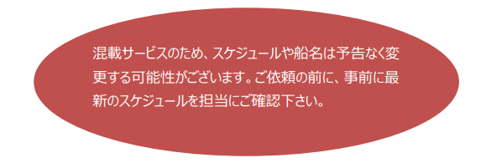
貨物搬入先 | 会社名 |  |  |  | 住所 / 保税名称
東京 CFS | ㈱日成 協同組合 東京海貨センター内4F |  |  |  | 東京都大田区東海4-3-1 |  |  |  |  |  | NACCS: 1FW69
 |  |  |  |  | TEL : 03-5492-7251 FAX : 03-3790-8085
横浜 CFS | ㈱日成 横浜港運事業協同組合内2F |  |  |  | 神奈川県横浜市中区本牧埠頭1 |  |  |  |  |  | NACCS: 2EW30
 |  |  |  |  | TEL : 045-622-5771 FAX : 045-622-6344

